상품제안서
송월타올 40수 170g | 상품코드: S08937

 |  |  |  |  |  |  | 02-713-8555 | www.synergygift.co.kr
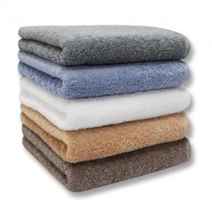 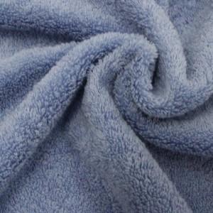 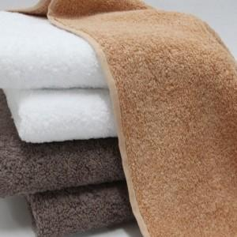

【상세/제작정보】 | 고급 면 40수 170g 수건으로 적당한 중량감의 송월타올

【인쇄/포장옵션】 | 실크, 자수 / 포장지포장

【공급단가】 | 수량 | 100~ | 300~ | 500~ | 1,000~ | 3,000~
*VAT별도 | 단가 | 5,070원 | 4,990원 | 4,870원 | 4,680원 | 4,480원

【상품 URL】 | https://www.synergygift.co.kr:443/src/goods_detail.php?gdno=7426

